关系图
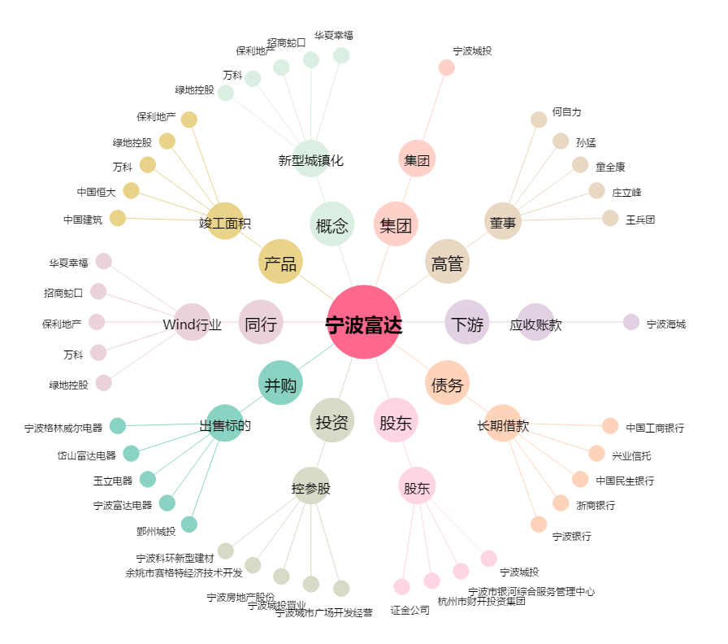
宁波富达[600724.SH] - 关系概览图

